K-EER
TC | 213.76 | 2023-04-12
Flete | 0.1315494012
Buscador
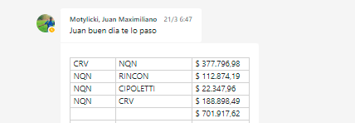
CY802S | #REF! |  |  | 3% |  | Referencia
PQ | Comentarios | CR con flete USD/litro | Consumo estimado [l/mes] | Mark Up | Precio [USD/litro] | % respecto de Ref | Den. | Precio | Costo USD/mes | Venta USD/mes
BX960 | Se pide BX THPS. | 1.64 | 1050 | 1.94 | 3.18 | -59% | X-CIDE12355 | 7.69 | 1721 | 3338
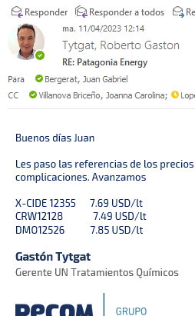
IC5400 | Primer opción como IC, por precio | 1.90 | 900 | 1.649 | 3.13 |  |  |  | 1710 | 2820
IC7001 | 2da opción como IC | 2.66 |  | 1.649 | 4.39
CY802 | En pozos BM e inst. de spf. | 2.44 | 1200 | 1.94 | 4.74 | -37% | CRW12128 | 7.49 | 2931 | 5686
CY8807 | 1er opción para GL | 4.47 |  | 1.5132 | 6.76
CY8760W | 2da opción para GL | 2.26 |  | 1.94 | 4.38
DBN2447 | Edu | 3.66 | 450 | 1.649 | 6.03 | -23% | DMO12526 | 7.85 | 1645 | 2713
BX836 | Se pide BX amonio 4 | 2.54 | 800 | 1.649 | 4.19 | -46% |  | 7.69 | 2032 | 3351
SB14 | Competimos con Norpatagonia | 1.09 | 7667 | 1.5132 | 1.65 |  | Norpatagónica |  | 8348 | 12632
DS561 | HCL 15% | 0.33 |  | 1.5132 | 0.51
IC6530 | ME IC. Sin uso actual | 3.52 |  | 1.94 | 6.82 | 9.76 | CVA x kg |  | 0 | 0
CY802S | ME CY. Sin uso actual | 3.33 |  | 1.94 | 6.45 | 7.05 | CVA |  | 0 | 0
 |  |  |  |  |  | -1 |  | $ 22,340.69 | 18,387 | 30,541 | 31485

Servicio | UM | Costo | k | Precio | Cantidad | Venta | Costo | k | Precio | Venta | k | Precio | Venta
1. Reposiciòn de producto. Control de dosis. Anàlisis de muestras | ARS/mes | 1,686,474 | 1.56 | 2,630,900 | 1 | 12,308 | 7,890 | 1.56 | 2,630,900 | 12308 | 1.56 | 2,630,900 | 12308
2. Renta Skid Palanca (nuevo de 1.000lts) | USD/mes | 177 | 2.00 | 353 | 13 | 4,591 | 2,296 | 1.6 | 283 | 3673 | 1.85 | 218 | 2831
3. Renta Skid Electrico (nuevo de 1.000lts) | USD/mes | 199 | 2.00 | 399 | 20 | 7,980 | 3,990 | 1.6 | 319 | 6384 | 1.85 | 246 | 4921
4. Monitoreo de corrosiòn con cupones | USD/mes | 42 | 2.00 | 84 |  | 0 | 0
 |  |  |  |  |  | 24,879 | 14,175

 |  |  |  |  |  |  |  | Nueva Propuesta a 24 meses |  |  | Nueva Propuesta a 36 meses
Renta Skid Palanca (Reacondicionado 200lts) | USD/mes | 106 | 2.00 | 213 | 13 | 2,764 | 1,382
Renta Skid Electrico (Reacondicionado 200lts) | USD/mes | 106 | 2.00 | 213 | 20 | 4,252 | 2,126

Periodo [meses] | 1 |  | Se puede variar |  |  |  | 0.44341784688
EERR - Mensual | Servicios | Productos Químicos | Global
Costo | 14,175 | 18,387 | 32,562 |  | CP media (24 meses) |  |  | 30% | Considera la inversión suma de venta y costos con Inv
Venta | 24,879 | 31,485 | 56,364 |  | CP mes 1-24 |  |  | 41% | Luego del mes 24 los equipos pasan a ser propiedad de PE
k | 1.8 | 1.71 | 1.7
CP | 10,704 | 13,098 | 23,801 |  | CP mes n+24 |  |  | 39% | Luego del mes 24 los equipos pasan a ser propiedad de PE
CP | 43% | 42% | 42% |  | Recupero de Inversión [meses] |  |  | 6.60

Periodo [meses] | 1 |  | Se puede variar |  | Inflacion en dolares en arg 2022 |  | 13%
EERR - Mensual | Servicios | Productos Químicos | Global
Costo | 14,175 | 18,387 | 32,562 |  | Opcion 1: 24 meeses de alquiler |  |  | Inversion equipos | 150851 | USD
Venta | 22,364 | 30,541 | 52,905 |  | Reduccion Total | 6.14% |  | Costo proyectado | 190072 | USD
k | 1.6 | 1.7 | 1.6 |  | Reduccion en alquiler | 20% |  | Venta proyectada | 241362 | USD
CP | 8,189 | 12,153 | 20,343 |  |  |  |  | CP proyectado | 51289 | USD
CP | 37% | 40% | 38% |  |  |  |  | CP proyectado | 16%

Periodo [meses] | 1 |  | Se puede variar
EERR - Mensual | Servicios | Productos Químicos | Global
Costo | 12,080 | 18,387 | 30,467 |  | Opcion 2: 36 meeses de alquiler |  |  | Inversion equipos | 150851 | USD
Venta | 20,060 | 30,541 | 50,601 |  | Reduccion Total | 10.89% |  | Costo proyectado | 209683 | USD
k | 1.7 | 1.7 | 1.7 |  | Reduccion en alquiler | 38% |  | Venta proyectada | 279075 | USD
CP | 7,980 | 12,153 | 20,133 |  |  |  |  | CP proyectado | 69391 | USD
CP | 40% | 40% | 40% |  | 7,5% descuento en tarifa dosificadores |  |  | CP proyectado | 20%
 |  |  |  |  | Extension a 3 años de leasing
 |  |  |  |  | Descuento 3% en producto

Esquema de Equipos | Nuevos |  | Se puede variar

Mes | Inversión skids | Costo Scio | Costo PQ | Venta Scio | Venta PQ | Costo Total | Venta Total | CP s/I | CP% s/I | CP acumulada s/I | CP acumulada c/I | CP
0 | 150,851 |  |  |  |  |  |  |  |  |  | -150,851
1 |  | 14,175 | 18,387 | 24,879 | 30,541 | 32,562 | 55,419 | 22,857 | 41% | 22,857 | -127,994 | -231%
2 |  | 14,175 | 18,387 | 24,879 | 30,541 | 32,562 | 55,419 | 22,857 | 41% | 45,714 | -105,137 | -95%
3 |  | 14,175 | 18,387 | 24,879 | 30,541 | 32,562 | 55,419 | 22,857 | 41% | 68,571 | -82,280 | -49%
4 |  | 14,175 | 18,387 | 24,879 | 30,541 | 32,562 | 55,419 | 22,857 | 41% | 91,428 | -59,423 | -27%
5 |  | 14,175 | 18,387 | 24,879 | 30,541 | 32,562 | 55,419 | 22,857 | 41% | 114,285 | -36,566 | -13%
6 |  | 14,175 | 18,387 | 24,879 | 30,541 | 32,562 | 55,419 | 22,857 | 41% | 137,142 | -13,709 | -4%
7 |  | 14,175 | 18,387 | 24,879 | 30,541 | 32,562 | 55,419 | 22,857 | 41% | 159,999 | 9,148 | 2%
8 |  | 14,175 | 18,387 | 24,879 | 30,541 | 32,562 | 55,419 | 22,857 | 41% | 182,856 | 32,005 | 7%
9 |  | 14,175 | 18,387 | 24,879 | 30,541 | 32,562 | 55,419 | 22,857 | 41% | 205,713 | 54,862 | 11%
10 |  | 14,175 | 18,387 | 24,879 | 30,541 | 32,562 | 55,419 | 22,857 | 41% | 228,570 | 77,719 | 14%
11 |  | 14,175 | 18,387 | 24,879 | 30,541 | 32,562 | 55,419 | 22,857 | 41% | 251,427 | 100,576 | 16%
12 |  | 14,175 | 18,387 | 24,879 | 30,541 | 32,562 | 55,419 | 22,857 | 41% | 274,284 | 123,433 | 19%
13 |  | 14,175 | 18,387 | 24,879 | 30,541 | 32,562 | 55,419 | 22,857 | 41% | 297,141 | 146,290 | 20%
14 |  | 14,175 | 18,387 | 24,879 | 30,541 | 32,562 | 55,419 | 22,857 | 41% | 319,998 | 169,147 | 22%
15 |  | 14,175 | 18,387 | 24,879 | 30,541 | 32,562 | 55,419 | 22,857 | 41% | 342,855 | 192,004 | 23%
16 |  | 14,175 | 18,387 | 24,879 | 30,541 | 32,562 | 55,419 | 22,857 | 41% | 365,712 | 214,861 | 24%
17 |  | 14,175 | 18,387 | 24,879 | 30,541 | 32,562 | 55,419 | 22,857 | 41% | 388,569 | 237,718 | 25%
18 |  | 14,175 | 18,387 | 24,879 | 30,541 | 32,562 | 55,419 | 22,857 | 41% | 411,426 | 260,575 | 26%
19 |  | 14,175 | 18,387 | 24,879 | 30,541 | 32,562 | 55,419 | 22,857 | 41% | 434,283 | 283,432 | 27%
20 |  | 14,175 | 18,387 | 24,879 | 30,541 | 32,562 | 55,419 | 22,857 | 41% | 457,141 | 306,289 | 28%
21 |  | 14,175 | 18,387 | 24,879 | 30,541 | 32,562 | 55,419 | 22,857 | 41% | 479,998 | 329,146 | 28%
22 |  | 14,175 | 18,387 | 24,879 | 30,541 | 32,562 | 55,419 | 22,857 | 41% | 502,855 | 352,003 | 29%
23 |  | 14,175 | 18,387 | 24,879 | 30,541 | 32,562 | 55,419 | 22,857 | 41% | 525,712 | 374,861 | 29%
24 |  | 14,175 | 18,387 | 24,879 | 30,541 | 32,562 | 55,419 | 22,857 | 41% | 548,569 | 397,718 | 30%
25 |  | 7,890 | 18,387 | 12,308 | 30,541 | 26,277 | 42,849 | 16,572 | 39% | 565,140
Total |  | 340,201 | 441,298 | 597,088 | 732,979 | 781,498 | 1,330,067 | 548,569 |  |  | 397,718 | 30%
 |  |  |  |  |  |  | 397,718
 |  |  |  |  |  |  | 0.29902067127
 |  |  |  |  |  |  | 39%

FA
Formula de Ajuste para Servicios

1) ${TS}_{n} (ARS)=TSo × (0,6×\frac{{MO}_{n}}{{MO}_{o}}+0,06×\frac{{GO}_{n}}{{GO}_{o}} +0,25×\frac{{IPIM}_{n}}{{IPIM}_{o}}$ $+0,09×\frac{{USD}_{n}}{{USD}_{o}}$)

${2) TS}_{n}(USD)=TSo × ( 0,8+ 0,2×\frac{{IPIM}_{n}}{{IPIM}_{o}}×\frac{{USD}_{o}}{{USD}_{n}}$)

Estructura de Costo | Índice en formula | Fuente de datos | Mes base | Incidencia según ítem de servicio (IMO,USD,GO,IPIM)
 |  |  |  | 1. Reposición de producto. Control de dosis y mantenimiento de equipos. Análisis de muestras (Ítem 2.1) | 2. Renta de Skids monitoreo con cupones (Ítem 2.2, 2.3 y 2.4)
Mano de Obra | MO | Según variación de costo de Salario testigo según CCT643/12 | Mar-23 | 60% | 0% | 54%
Combustibles - Lubriucantes | GO | Secretaría de energía de la nación - Gasoil Grado 3 - Precio Venta al Publico - Petro Oeste SRL (http://res1104.se.gob.ar/) | Feb-23 | 6% | 0% | 5%
Insumos generales | IPIM | Indec | Feb-23 | 25% | 20% | 7%
Mantenimiento de Skids - Laboratorio | USD | Dólar venta divisas. BNA | mar-23 (ultimo día hábil) | 9% | 80% | 34%
 |  |  |  | 100% | 100%
La aplicación de la formula se realizará cuando se origine alguna de las siguientes condiciones:
ü Semestralmente.
ü Cuando existan variaciones en el costo de mano de obra según CCT644/12.
ü Cuando la variación sea superior al 3%.

Formula de Ajuste para Productos Químicos

TPQ_{n} $=TPQO x (0,6×\frac{{WPU06}_{n}}{{WPU06}_{o}}+\left[0,25×\frac{{GO}_{n}}{{GO}_{o}}+0,15×\frac{{IPIM}_{n}}{{IPIM}_{o}}\right]×\frac{{TC}_{o}}{{TC}_{n}} )$

 |  | Índice en formula | Fuente | Mes base | Incidencia

 |  | WPU06 | https://fred.stlouisfed.org/series/WPU06 | Feb-23 | 60%
 |  | GO | Secretaría de energía de la nación - Gasoil Grado 3 - Precio Venta al Publico - Petro Oeste SRL (http://res1104.se.gob.ar/) | Feb-23 | 25%
 |  | IPIM | INDEC | Feb-23 | 15%
 |  | Tasa de Cambio | BNA | mar 23 (Último día habil) | Ajusta a índices en ARS

La aplicación de la formula se realizará bajo alguna de las siguientes condiciones:

ü Semestralmente.
ü Cuando la variación sea superior al 3%

T
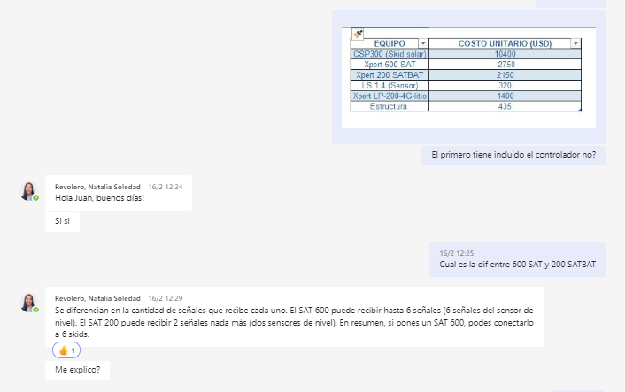
Configuración de telemetría estimada EDGE

Esquema | Cantidad | Esclavos | Comunicación | Equipo | Costo
1 | 6 | Xpert LP-200-46-Litio | Xpert 600 SAT | Xpert LP-200-46-Litio | 1400
2 | 2 | Xpert LP-200-46-Litio | Xpert 200 SATBAT | Xpert 600 SAT | 2750
 |  |  |  | Xpert 200 SATBAT | 2150
 | Esquema | Costo
 | 1 (6 escavos + XP600) | 11150 | 7
 | 2 (2 esclavos + XP200) | 4950 | 3
 | Costo prom equipo [USD] | 1610
 | Amortización [meses] | 24
 | Costo [USD/mes] | 67

 | Factor de transmisión | 0.25

Configuración de telemetría estimada PECOM

 | Equipos (Sensor+panel) | 1300
 | Amortización [meses] | 24
 | Costo [USD/mes] | 54.2

Revisión Scio
Minuta 24-.04-24

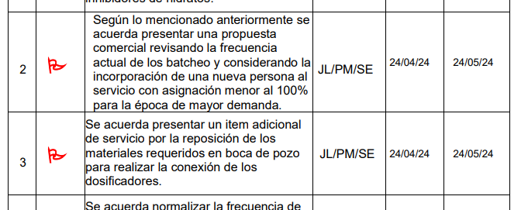
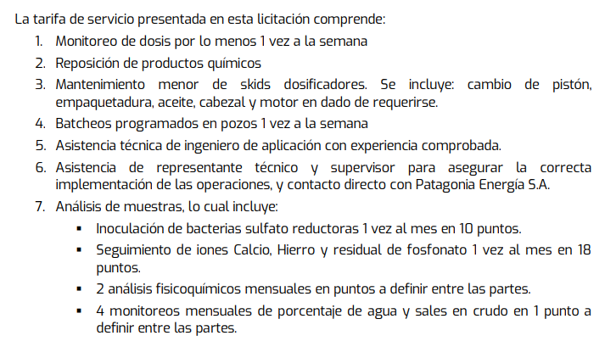

Lo que se consideró en la oferta económica |  |  |  |  |  |  | 1. Monitoreo semanal. 2 veces semana x 4 meses año
 |  |  |  |  |  |  | 2. Reposición quincenal se compensa con menos batch
 |  |  | 36% | Operador
 |  |  | 27% | Camión
 |  |  |  |  |  |  | Esquema | Monitoreo de punto de dosificación [semanal] | Reposición [Mensual] | Batch [Mensual] | Mantenimiento | Laboratorio
 |  |  |  |  |  |  | Oferta original | 1 | 1 | 4 | 1 | 1
 |  |  |  |  |  |  | Ajustado | 1.33 | 2 | 2 | 1 | 1
Oferta técnica |  |  |  |  |  |  | Variación [%] | 33% | 100% | -50% | 0% | 0%
Monitoreo |  | 1 | semanal | 0.18181818182 |  |  | Peso en costo % | 14% | 21% | 18% | 26% | 21%
Bacheos |  | 1 | semanal | 0.18181818182 |  |  | Impacto [%] | 19% | 43% | 9% | 26% | 21% | 117%
Reposición |  | Demanda |  | 0.090909090909
 |  |  |  | 0.45454545455 |  |  | Aumento | 17%

 |  |  |  |  |  |  | 1,33=4 meses (invierno) 2 visitas/semana el resto del año semanal

 |  |  |  |  |  |  | Tarifa actual | 11,132,613
 |  |  | 17,173.28 |  |  |  | Tarifa corregida | 13,063,194

 |  |  | T98 n22

 |  |  | 50x150x2 | 90217

 |  |  | 27 | 463678.5
 |  |  | 6 | 360000

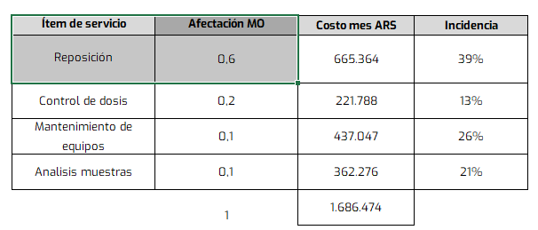

Ítem |  | Costo [USD] |  | k | Precio [USD] | Precio [ARS]
 |  | ARS | USD
T DE ½ |  | 11484 | 13 | 1.2 | 15.7 | 13780.8
VALVULA AGUJA MH ABAC P/6000 1/4" |  | 67,964 | 77 | 1.2 | 92.7 | 81,557
VÁLVULA DE RETENCIÓN ¼" H.H. NPT |  | 9,993 | 11 | 1.2 | 13.6 | 11,992
ENTRE ROSCA S 2000 1/2" |  | 65,585 | 75 | 1.2 | 89.4 | 78,702
ENTRE ROSCA S 2000 1/4" |  | 38,685 | 44 | 1.2 | 52.8 | 46,422
CONECTOR TUBO OD ¼"A ROSCA MACHO ¼" |  | 14,475 | 16 | 1.2 | 19.7 | 17,370
BUJE RED 1/2X1/4" INOX 316 |  | 12,854 | 15 | 1.2 | 17.5 | 15,425
VALVULA REGULADORA |  | 92,000 | 105 | 1.2 | 125.5 | 110,400

Ítem | UM | Precio [USD/UM]

T DE ½ | unidad | 15.7
VALVULA AGUJA MH ABAC P/6000 1/4" | unidad | 92.7
VÁLVULA DE RETENCIÓN ¼" H.H. NPT | unidad | 13.6
ENTRE ROSCA S 2000 1/2" | unidad | 89.4
ENTRE ROSCA S 2000 1/4" | unidad | 52.8
CONECTOR TUBO OD ¼"A ROSCA MACHO ¼" | unidad | 19.7
BUJE RED 1/2X1/4" INOX 316 | unidad | 17.5
VALVULA REGULADORA | unidad | 125.5

S_C
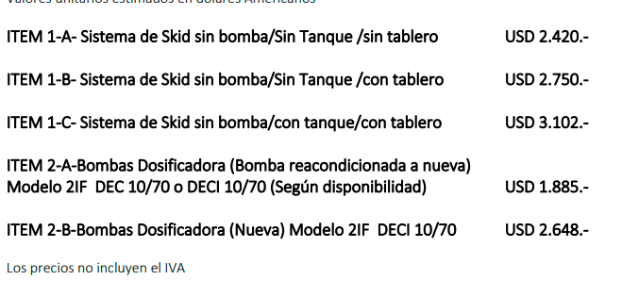
Cotizaciones Mar-23
 | Dosin flow | Contreras Electrico | Contreras Neumático | Skid Solar | Skid acondicionado Rodolfo | Skid Electrico PE | Skid P PE | E | P | Material | Costo [USD] | Duración [meses] | Costo mes [USD/mes]
Bba | 1800 | 2420 | 1870 |  | 605 | 2650 | 2100 | 20 | 13 | Cuponeras 1500 psi | 820 | 24 | 34.2
Estr+Tanque+Tablero | 3102 | 2138 | 2082 |  | 850 | 2138 | 2138 | Costo medio de skid Rodo |  | Cupon | 12 | 1.5 | 8
Flete NQN-Mza |  |  |  |  |  |  |  | 2551 |  | Cuponeras 1500 psi | 1400 | 24 | 58.3
Total | 4902 | 4557 | 3952 |  | 1455 | 4787.9116766 | 4238 | Costo medio de skid nuevo |  | Cupon | 12 | 0.66666666667 | 18
Mantenimiento [USD/mes] | 46 | 46 | 55 |  | 46 | 46 | 46 | 4571
 |  |  |  |  | Amortización | 24 | 24
 |  |  |  |  |  | 199.49631986 | 176.57965319

 |  |  |  |  |  |  |  | Los skids son de 200 litros
 |  | Adicional contreras
Rodolfo tiene |  | Tablero | Tb | CT
 |  | 90000 | 18000 | 400
Estructuras y bandejas de 200
Bombas DEC10/70
Falta tablero y tambor |  | Mantenimiento Electrico
 |  | Repuesto | Costo [USD] | VU [meses] | Costo mensual [USD/año] |  |  |  | 33
Notas |  | Kit reparación | 183 | 8 | 23 |  |  |  | 158001.08533
Ver costo de CT y Tambor |  | Piston | 224 | 36 | 6 |  |  |  | 6583.3785554
Ver costo de pintura y tablero |  | Empaquetadura | 50 | 6 | 8 |  |  |  | 199.49631986
 |  | Aceite | 5 | 24 | 0 |  |  |  | 319.19411178
 |  | Cabezal | 678 | 144 | 5
 |  | Motor | 560 | 144 | 4
 |  | Costo mantenimiento equipos DEC 10/70 |  |  | 46

 |  |  |  |  | 324993.625

R1
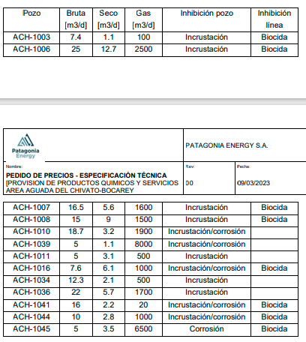
Info Emilia Vanda

Pozo | Sistema E | PB | PN | Gas | Pozo | Línea
ACH1003 | BM | 7.4 | 1.1 | 100 | IC | BX
ACH1006 | GL | 25 | 12.7 | 2500 | IC | BX
ACH1007 | BM | 16.5 | 5.6 | 1600 | IC | BX
ACH1008 | BM | 15 | 9 | 1500 | IC | BX
ACH1010 | BM | 18.7 | 3.2 | 1900 | IC/CY
ACH1039 | BM | 5 | 1.1 | 8000 | IC/CY
ACH1011 | BM | 5 | 3.1 | 500 | IC
ACH1016 | GL | 7.6 | 6.1 | 1000 | IC/CY | BX
ACh1034 | BM | 12.3 | 2.1 | 500 | IC
ACH1036 | BM | 22 | 5.7 | 1700 | IC
ACh1041 | BM | 16 | 2.2 | 20 | IC/CY | BX
ACh1044 | BM | 10 | 2.8 | 1000 | IC/CY | BX
ACH1045 | GL | 5 | 3.5 | 6500 | CY | BX
Total |  | 165.5 | 58.2 | 26820
%W |  | 65%

